KAPAK
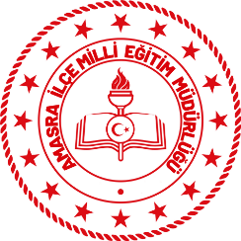 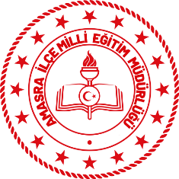 T.C. AMASRA KAYMAKAMLIĞI İLÇE MİLLÎ EĞİTİM MÜDÜRLÜĞÜ HİZMET STANDARTLARI
Sıra | Hizmet Standardı Olan Birimler | Sayı
1 | Basın ve Halkla İlişkiler Şube Müdürlüğü | 3
2 | Hayat Boyu Öğrenme Şube Müdürlüğü | 4
3 | Bilgi İşlem ve Eğitim Teknolojileri Şube Müdürlüğü | 5
4 | İnsan Kaynakları Yönetimi Şube Müdürlüğü | 12
5 | Özel Eğitim ve Rehberlik Hizmetleri Şube Müdürlüğü | 4
6 | Özel Öğretim Kurumları Şube Müdürlüğü | 102
7 | İnşaat Emlak Şube Müdürlüğü | 4
8 | Ortaöğretim Şube Müdürlüğü | 2
9 | Destek Hizmetleri Şube Müdürlüğü | 6
10 | Strateji Geliştirme Şube Müdürlüğü | 3
11 | Temel Eğitim Şube Müdürlüğü | 3
12 | Eğitim Öğretim Şube Müdürlükleri Ortak Hizmet Standartları | 4
13 | Ölçme Değerlendirme ve Sınav Hizmetleri Şube Müdürlüğü | 4
 | TOPLAM | 156
®© | Amasra İlçe Milli Eğitim Müdürlüğü -Strateji Geliştirme Şube Müdürlüğü - 2022-2023

.
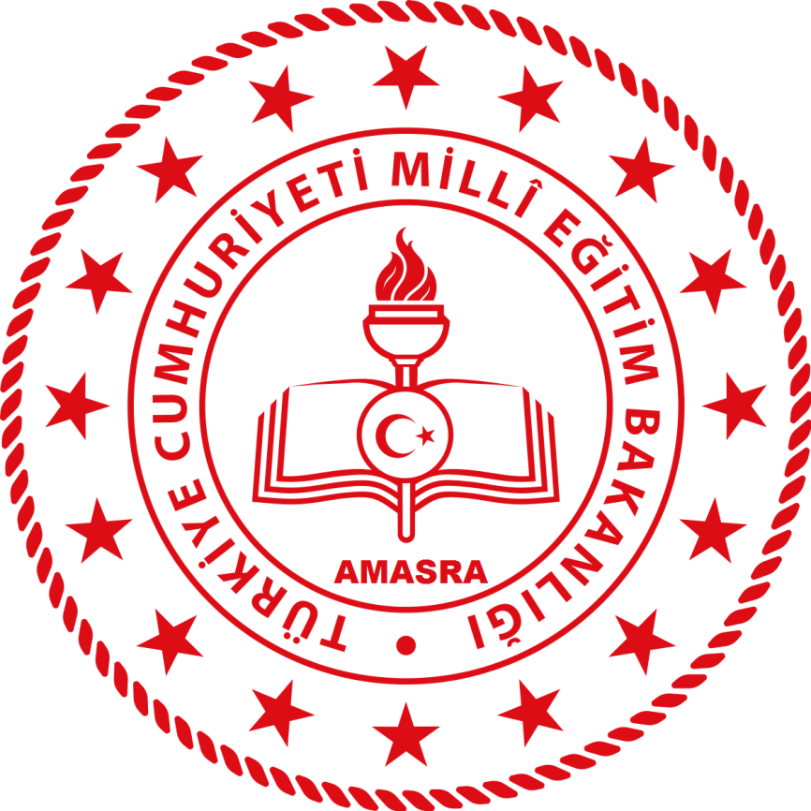

AMASRA İLÇE MİLLİ EĞİTİM MÜDÜRLÜĞÜ
STRATEJİ GELİŞTİRME ŞUBE MÜDÜRLÜĞÜ
2021

